スクリーニング
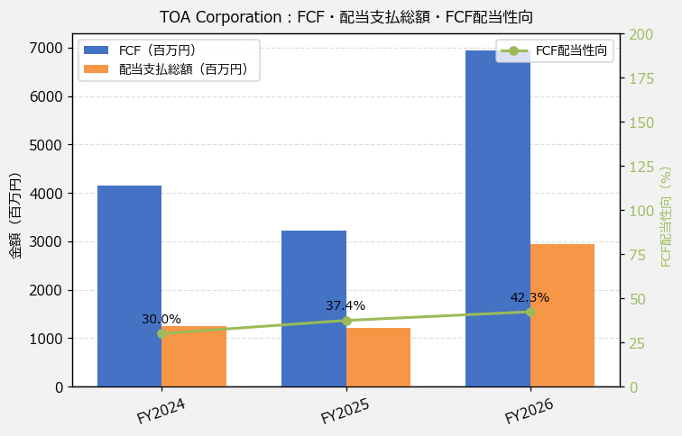
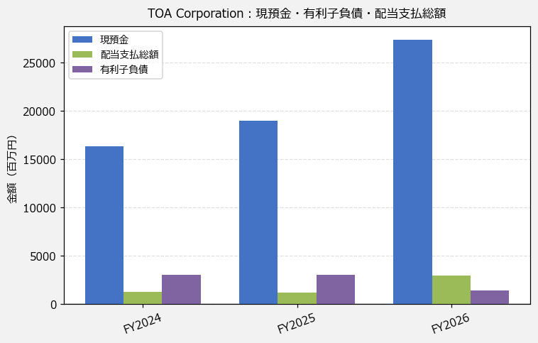
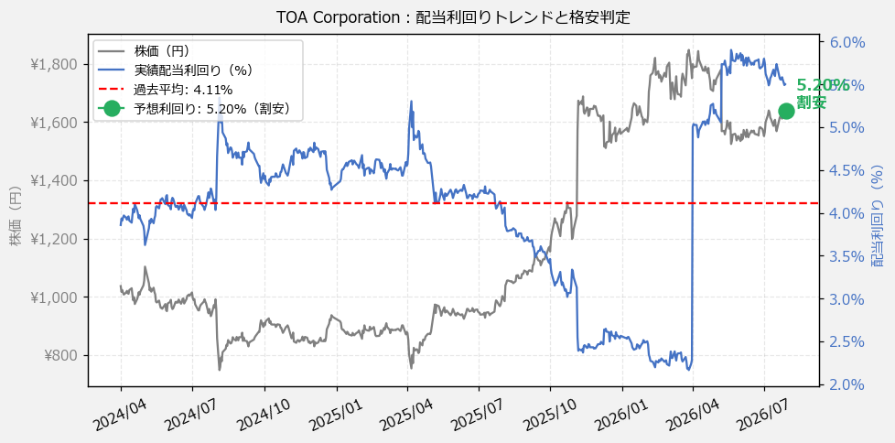
TOA Corporation（6809） 財務スクリーニング 2026/07/28

現在株価（円） | ¥1,636
予想DPS（円） | ¥85
予想配当利回り | 5.20%

指標 | FY2024 | FY2025 | FY2026 | CAGR（3年）
EPS（円） | 57.56 | 68.22 | 95.49 | +28.8%
DPS実績（円） | 40.00 | 40.00 | 90.00 | +50.0%
EPS配当性向[%] | 69.5 | 58.6 | 94.3 | —
FCF（百万円） | 4,146.0 | 3,216.0 | 6,945.0 | +29.4%
FCF配当性向[%] | 30.0 | 37.4 | 42.3 | —
有利子負債（百万円） | 3,024.0 | 2,981.0 | 1,374.0 | -32.6%
現預金（百万円） | 16,350.0 | 18,966.0 | 27,393.0 | +29.4%
ネットキャッシュ（百万円） | 13,326.0 | 15,985.0 | 26,019.0 | +39.7%
グロス配当余裕[年] | 13.1 | 15.8 | 9.3 | —
ネット配当余裕[年] | 10.7 | 13.3 | 8.9 | —

【短信入力】
現預金（百万円） | 16,350.0 | 18,966.0 | 27,393.0
配当支払総額（百万円） | 1,244.0 | 1,202.0 | 2,938.0

